แบบทดสอบและแบบประเมิน
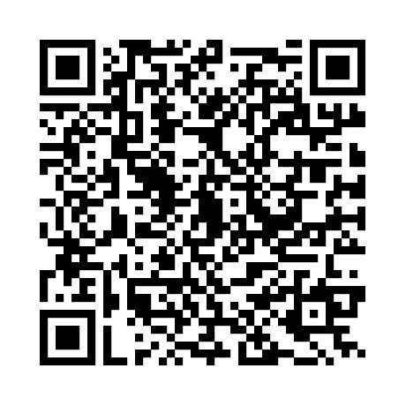
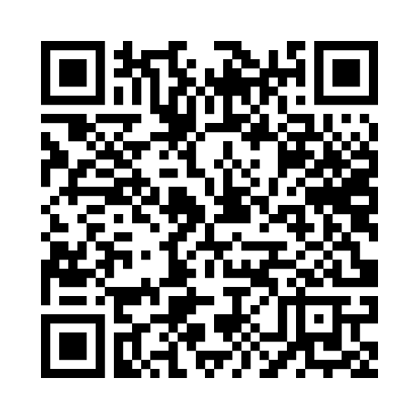
แบบสอบถาม | แบบประเมิน

